patente2022
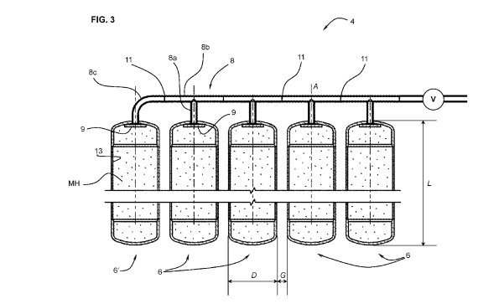
Componentes Principales
Tubo de flujo de gas | 5
Reactor | 6
Pared del reactor | 6a
Tapa final | 6b
Tapa de entrada | 6c
Tubo de conexión en forma de T | 8
Codo | 8c
Filtro | 9
Conexión soldada | 11
Cámara de hidruro metálico (MH) | 13
Válvulas | V

